MOLDE
 |  | INFORME REPARACIÓ MOTLLE
REFERÈNCIA | DENOMINACIÓ
1928/0/0 | Cubilete 50 ml. baix

DATA SORTIDA | DATA ENTRADA | MOTIU REPARACIÓ/MODIFICACIÓ | REPARACIÓ /MODIFICACIÓ EFECTUADA | INTERN PAKMOL | DATA / PROVA Nº. | OK?
 | 09/04/2021 TALLER | cambiar a version 0/0 |  | INTERN |  | OK
27/04/2021 Taller |  | cambiar version, limpiar y comprobar refrigeracion. |  | INTERN |  | OK
2021-05-13 |  | HEM TROBAT LA PEÇA NUM 2 AMB UN PRINCIPI DE FORAT(JA ESTÀ TRIADA)IHEM FET DEROGACIO DEL FIG 2 PER REBAVA AL LATERAL |  |  |  |  | 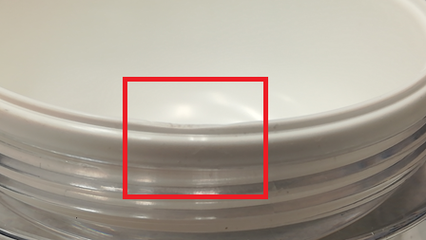 | 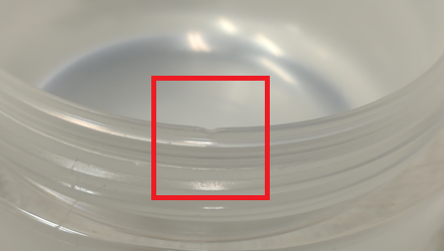
 | 2021-09-06 |  | Verificamos y corregimos ajuste horizontal rectificando 0.07mm el cono de autocentrado de los casquillos expulsores pues presentaba apriete excesivo y no permitia cerrar la figura de abajo. Al comprobar la refrigeracion notamos obstruida los circuitos de los punzones, desembozamos circuitos y comprobamos funcionamiento de valvulas de aire. | PAKMOL

